Hoja1
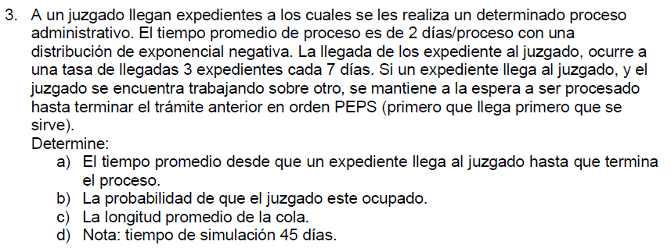

Para distribuciones exponenciales y poisson:
Tiempo entre arribos (a) Poison: λ |  |  | 0.4286 | [exp/día] | [u/t]
Tiempo de servicio (s) Exponencial: µ |  |  | 0.5000 | [exp/día] | [u/t]
Tiempo de simulación: |  |  | 10 | días

Nº Expedientes | Rllegada | Dias entre arribos |  | Dia de arribo |  | Rservicio | Tiempo de servicio | Inicio de atencion | Tiempo de espera | Dia de salida | Dia en sistema | Tamaño de cola | Sistema vacio
1 | 0.94 | 6.6 |  | 6.6 |  | 0.54 | 1.6 | 6.6 | 0.0 | 8.1 | 1.6 | 0 | 1
2 | 0.74 | 3.1 |  | 9.7 |  | 0.88 | 4.2 | 9.7 | 0.0 | 13.9 | 4.2 | 0 | 1
3 | 0.62 | 2.3 |  | 12.0 |  | 0.08 | 0.2 | 13.9 | 2.0 | 14.1 | 2.1 | 1 | 0
4 | 0.11 | 0.3 |  | 12.2 |  | 0.81 | 3.3 | 14.1 | 1.9 | 17.4 | 5.2 | 2 | 0
5 | 0.17 | 0.4 |  | 12.7 |  | 0.04 | 0.1 | 17.4 | 4.8 | 17.5 | 4.8 | 3 | 0
6 | 0.66 | 2.5 |  | 15.2 |  | 0.74 | 2.7 | 17.5 | 2.3 | 20.2 | 5.0 | 2 | 0
7 | 0.54 | 1.8 |  | 17.0 |  | 0.49 | 1.3 | 20.2 | 3.2 | 21.6 | 4.6 | 3 | 0
8 | 0.03 | 0.1 |  | 17.1 |  | 0.55 | 1.6 | 21.6 | 4.5 | 23.2 | 6.1 | 4 | 0
9 | 0.69 | 2.7 |  | 19.8 |  | 0.03 | 0.1 | 23.2 | 3.4 | 23.2 | 3.4 | 3 | 0
10 | 0.94 | 6.6 |  | 26.4 |  | 0.54 | 1.6 | 26.4 | 0.0 | 27.9 | 1.6 | 0 | 1
11 | 0.94 | 6.6 |  | 32.9 |  | 0.54 | 1.6 | 32.9 | 0.0 | 34.5 | 1.6 | 0 | 1
12 | 0.74 | 3.1 |  | 36.1 |  | 0.88 | 4.2 | 36.1 | 0.0 | 40.3 | 4.2 | 0 | 0
13 | 0.62 | 2.3 |  | 38.3 |  | 0.08 | 0.2 | 40.3 | 2.0 | 40.5 | 2.1 | 1 | 0
14 | 0.11 | 0.3 |  | 38.6 |  | 0.81 | 3.3 | 40.5 | 1.9 | 43.8 | 5.2 | 2 | 0
15 | 0.17 | 0.4 |  | 39.0 |  | 0.04 | 0.1 | 43.8 | 4.8 | 43.9 | 4.8 | 3 | 0
16 | 0.66 | 2.5 |  | 41.6 |  | 0.74 | 2.7 | 43.9 | 2.3 | 46.6 | 5.0 | 2 | 0
17 | 0.54 | 1.8 |  | 43.4 |  | 0.49 | 1.3 | 46.6 | 3.2 | 47.9 | 4.6 | 3 | 0
18 | 0.03 | 0.1 |  | 43.4 |  | 0.55 | 1.6 | 47.9 | 4.5 | 49.5 | 6.1 | 4 | 0
19 | 0.69 | 2.7 |  | 46.2 |  | 0.03 | 0.1 | 49.5 | 3.4 | 49.6 | 3.4 | 3 | 0
20 | 0.94 | 6.6 |  | 52.7 |  | 0.54 | 1.6 | 52.7 | 0.0 | 54.3 | 1.6 | 0 | 1

Tiempo promedio en el sistema: |  |  | 4.015 | Dias
Probabilidad del sistema vacío: |  |  | 28%
Longitud promedio de fila: |  |  | 1.833 | Expedientes
Tiempo promedio de espera: |  |  | 2.3 | Dias

